Bladsvamsutveckling diagr.
Bladsvamparnas utveckling på de olika platserna (genomsnitt över alla led)
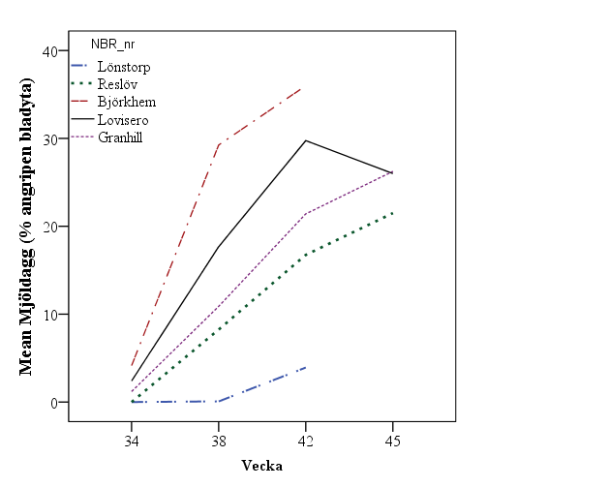
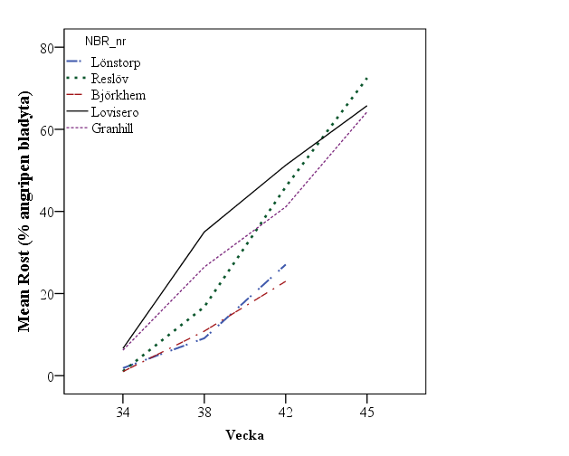
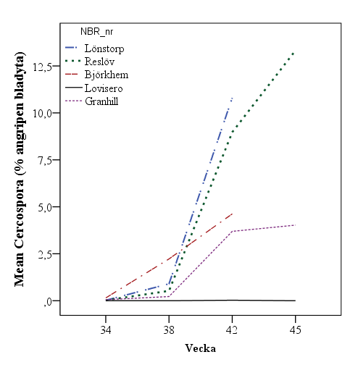
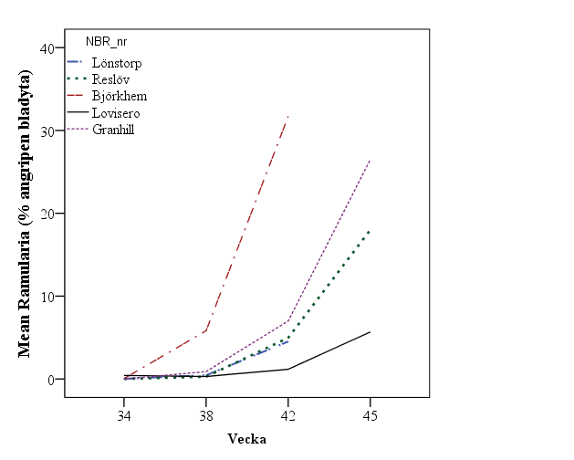

Bladsvamparnas utveckling på de olika platserna (Obehandlat led)
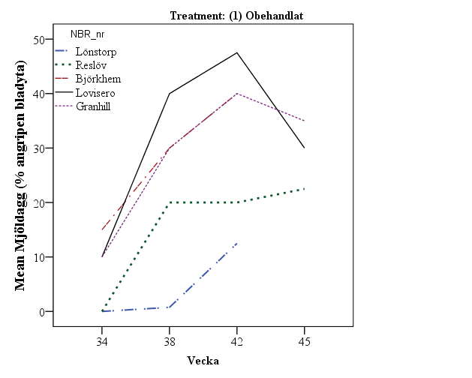
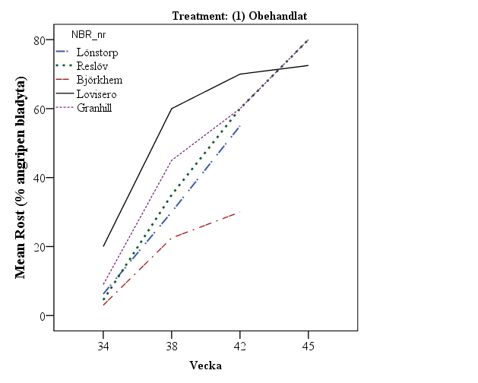
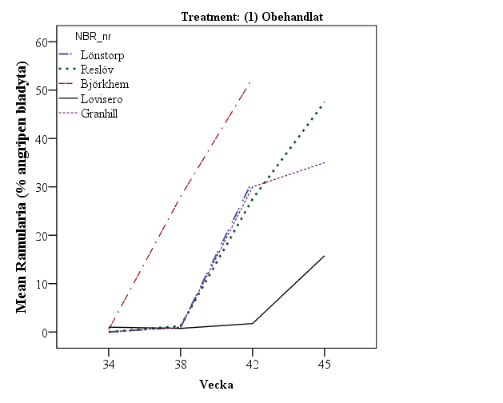
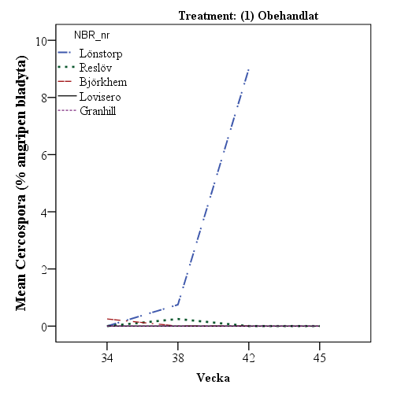

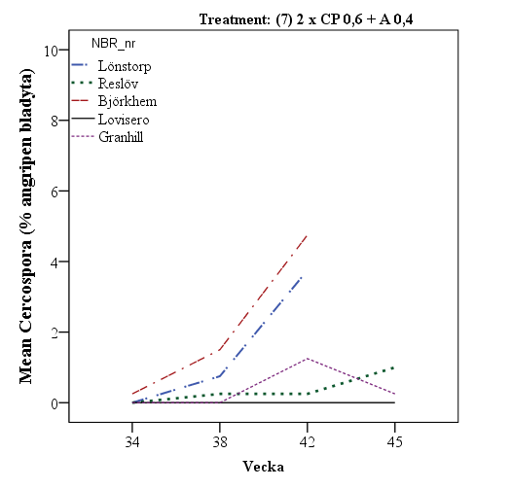
Bladsvamparnas utveckling på de olika platserna (Bästa led (7))
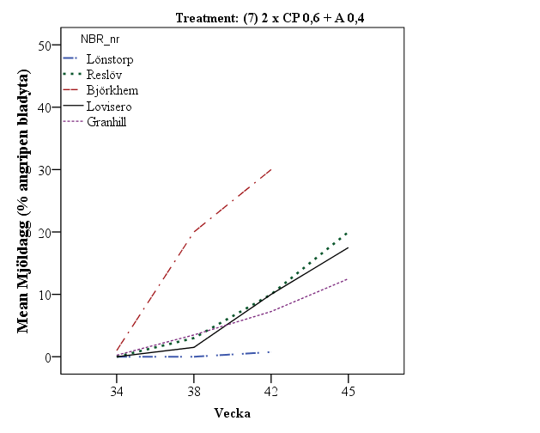
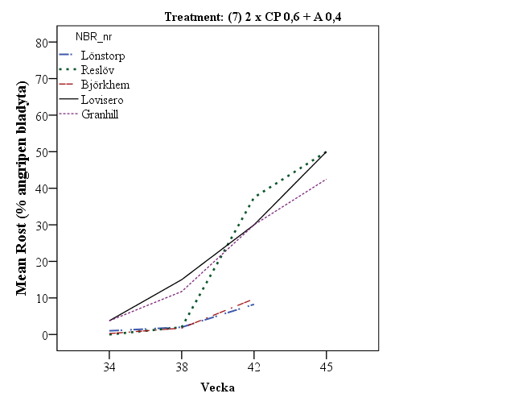
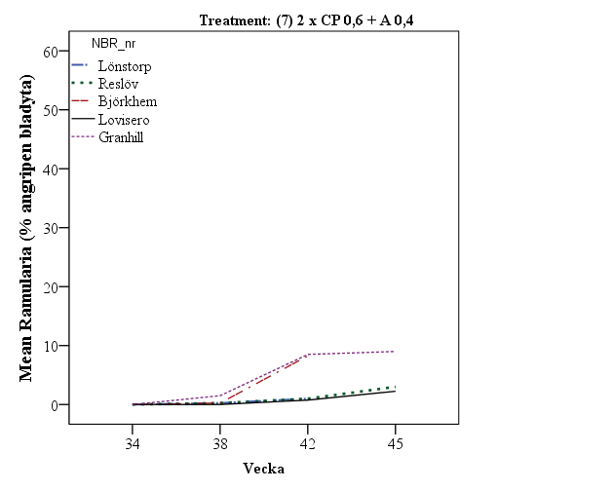

Bladsvampsangrepp, jämförelser mellan leden den 20-21 sept. Alla platser sammanslagna.
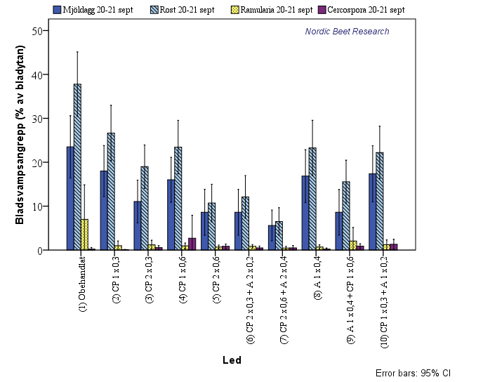

Resultattabell skörd (2)
Reslöv 2014 sockerhalt
Reslöv 2014
 | CP = Comet Pro; A = Armure
 | TI |  | TII
Lönnstorp | Product | Dose | Product | Dose | Skörd | Sockerhalt | Sockerskörd | renhet | Blåtal
1 | - | - | - | - | 106.2 | 17.3 | 17.7 | 84.1 | 12.8
2 | CP | 0.3 | - | - | 111.5 | 17.6 | 18.9 | 83.4 | 11.3
3 | CP | 0.3 | CP | 0.3 | 113.0 | 17.7 | 19.3 | 83.8 | 9.5
4 | CP | 0.6 | - | - | 120.6 | 17.6 | 20.5 | 84.4 | 12.0
5 | CP | 0.6 | CP | 0.6 | 111.7 | 17.7 | 19.1 | 83.0 | 10.3
6 | CP + A | 0,3+0,2 | CP + A | 0,3+0,2 | 112.9 | 17.4 | 19.0 | 84.6 | 9.8
7 | CP + A | 0,6+0,4 | CP + A | 0,6+0,4 | 111.7 | 17.4 | 18.7 | 84.1 | 10.3
8 | A | 0.4 | - | - | 114.7 | 17.6 | 19.4 | 85.4 | 12.7
9 | A | 0.4 | CP | 0.6 | 114.6 | 17.4 | 19.2 | 83.1 | 10.8
10 | CP+A | 0,3 + 0,2 | - | - | 113.0 | 17.7 | 19.3 | 85.5 | 10.8
RSQ |  |  |  |  | 65.2 | 26.3 | 56.3 | 28.5 | 35.9
CV |  |  |  |  | 3.4 | 1.9 | 4.2 | 1.9 | 16.2
LSD |  |  |  |  | 5.6 | 0.5 | 1.2 | 2.3 | 2.6
PROB |  |  |  |  | 0.0161 | 0.6264 | 0.0327 | 0.4319 | 0.1963

 | CP = Comet Pro; A = Armure
 | TI |  | TII
Reslöv | Product | Dose | Product | Dose | Skörd | Sockerhalt | Sockerskörd | renhet | Blåtal
1 | - | - | - | - | 90.3 | 16.5 | 14.4 | 90.9 | 20.5
2 | CP | 0.3 | - | - | 93.3 | 16.6 | 14.9 | 92.0 | 20.8
3 | CP | 0.3 | CP | 0.3 | 94.1 | 16.6 | 15.0 | 90.9 | 18.5
4 | CP | 0.6 | - | - | 92.6 | 16.7 | 14.9 | 90.4 | 16.9
5 | CP | 0.6 | CP | 0.6 | 98.5 | 16.8 | 15.9 | 91.6 | 17.3
6 | CP + A | 0,3+0,2 | CP + A | 0,3+0,2 | 94.8 | 16.8 | 15.4 | 91.4 | 17.0
7 | CP + A | 0,6+0,4 | CP + A | 0,6+0,4 | 93.5 | 17.0 | 15.3 | 91.8 | 13.0
8 | A | 0.4 | - | - | 93.7 | 16.7 | 15.1 | 91.7 | 20.3
9 | A | 0.4 | CP | 0.6 | 96.4 | 16.7 | 15.5 | 91.4 | 18.3
10 | CP+A | 0,3 + 0,2 | - | - | 90.1 | 16.8 | 14.6 | 91.7 | 17.0
RSQ |  |  |  |  | 56.1 | 55.8 | 60.1 | 38.9 | 68.3
CV |  |  |  |  | 3.1 | 1.0 | 3.2 | 0.9 | 10.3
LSD |  |  |  |  | 4.3 | 0.2 | 0.7 | 1.2 | 2.7
PROB |  |  |  |  | 0.0155 | 0.0109 | 0.0072 | 0.3723 | 0.0002

Lovisero 2014 sockerhalt
Lovisero 2014
 | CP = Comet Pro; A = Armure
 | TI |  | TII
Lovisero | Product | Dose | Product | Dose | Skörd | Sockerhalt | Sockerskörd | renhet | Blåtal
1 | - | - | - | - | 103.8 | 16.0 | 16.0 | 84.5 | 18.0
2 | CP | 0.3 | - | - | 107.0 | 16.3 | 16.8 | 83.4 | 15.0
3 | CP | 0.3 | CP | 0.3 | 106.8 | 16.7 | 17.2 | 85.8 | 13.3
4 | CP | 0.6 | - | - | 105.5 | 16.2 | 16.5 | 83.3 | 14.3
5 | CP | 0.6 | CP | 0.6 | 113.0 | 16.7 | 18.2 | 85.1 | 13.8
6 | CP + A | 0,3+0,2 | CP + A | 0,3+0,2 | 109.1 | 16.6 | 17.4 | 83.0 | 11.8
7 | CP + A | 0,6+0,4 | CP + A | 0,6+0,4 | 115.1 | 16.8 | 18.6 | 83.2 | 14.0
8 | A | 0.4 | - | - | 108.2 | 16.3 | 17.0 | 84.8 | 14.3
9 | A | 0.4 | CP | 0.6 | 113.0 | 16.6 | 18.1 | 84.7 | 15.3
10 | CP+A | 0,3 + 0,2 | - | - | 110.0 | 16.3 | 17.3 | 83.2 | 15.3
RSQ |  |  |  |  | 49.4 | 58.2 | 61.4 | 37.4 | 44.6
CV |  |  |  |  | 4.4 | 1.5 | 4.6 | 2.3 | 15.1
LSD |  |  |  |  | 7.0 | 0.4 | 1.1 | 2.8 | 3.2
PROB |  |  |  |  | 0.0464 | 0.0021 | 0.0021 | 0.4369 | 0.0538

 | CP = Comet Pro; A = Armure
 | TI |  | TII
Björkhem | Product | Dose | Product | Dose | Skörd | Sockerhalt | Sockerskörd | renhet | Blåtal
1 | - | - | - | - | 113.1 | 16.2 | 17.6 | 92.5 | 14.5
2 | CP | 0.3 | - | - | 113.3 | 16.5 | 18.0 | 92.4 | 11.8
3 | CP | 0.3 | CP | 0.3 | 118.8 | 16.4 | 18.8 | 92.3 | 14.3
4 | CP | 0.6 | - | - | 123.3 | 16.4 | 19.5 | 92.2 | 14.8
5 | CP | 0.6 | CP | 0.6 | 127.1 | 16.0 | 19.6 | 92.4 | 14.5
6 | CP + A | 0,3+0,2 | CP + A | 0,3+0,2 | 125.9 | 16.6 | 20.1 | 91.7 | 14.0
7 | CP + A | 0,6+0,4 | CP + A | 0,6+0,4 | 120.4 | 16.8 | 19.5 | 92.4 | 14.3
8 | A | 0.4 | - | - | 113.3 | 16.4 | 17.9 | 92.2 | 14.5
9 | A | 0.4 | CP | 0.6 | 120.9 | 16.8 | 19.5 | 92.4 | 14.3
10 | CP+A | 0,3 + 0,2 | - | - | 121.4 | 16.4 | 19.2 | 92.4 | 16.0
RSQ |  |  |  |  | 40.7 | 34.7 | 44.7 | 35.0 | 23.1
CV |  |  |  |  | 6.0 | 2.5 | 5.9 | 0.5 | 22.3
LSD |  |  |  |  | 10.4 | 0.6 | 1.6 | 0.6 | 4.6
PROB |  |  |  |  | 0.0740 | 0.3127 | 0.0430 | 0.3486 | 0.9072

Granhill 2014 sockerhalt
Granhill 2014
 | CP = Comet Pro; A = Armure
 | TI |  | TII
Granhill | Product | Dose | Product | Dose | Skörd | Sockerhalt | Sockerskörd | renhet | Blåtal
1 | - | - | - | - | 110.7 | 16.5 | 17.6 | 89.3 | 17.5
2 | CP | 0.3 | - | - | 127.6 | 16.4 | 20.2 | 94.7 | 15.3
3 | CP | 0.3 | CP | 0.3 | 126.6 | 17.3 | 21.2 | 94.6 | 13.5
4 | CP | 0.6 | - | - | 121.5 | 17.0 | 19.9 | 94.2 | 14.0
5 | CP | 0.6 | CP | 0.6 | 126.3 | 17.1 | 20.8 | 94.2 | 13.0
6 | CP + A | 0,3+0,2 | CP + A | 0,3+0,2 | 126.4 | 17.1 | 20.9 | 94.0 | 14.0
7 | CP + A | 0,6+0,4 | CP + A | 0,6+0,4 | 130.5 | 17.1 | 21.6 | 94.5 | 13.0
8 | A | 0.4 | - | - | 122.5 | 16.6 | 19.5 | 93.7 | 15.5
9 | A | 0.4 | CP | 0.6 | 125.0 | 17.6 | 21.2 | 93.5 | 12.3
10 | CP+A | 0,3 + 0,2 | - | - | 123.7 | 17.3 | 20.7 | 93.2 | 12.8
RSQ |  |  |  |  | 61.6 | 62.0 | 72.6 | 36.4 | 36.0
CV |  |  |  |  | 4.3 | 2.5 | 4.5 | 2.8 | 21.2
LSD |  |  |  |  | 7.7 | 0.6 | 1.3 | 3.7 | 4.3
PROB |  |  |  |  | 0.0022 | 0.0064 | 0.0001 | 0.1933 | 0.3672

5 trials Skåne 2014 sugar content
5 frsk SE 2014 sockerhalt
 | CP = Comet Pro; A = Armure
 | TI |  | TII
5 frsk | Product | Dose | Product | Dose | Skörd | Sockerhalt | Sockerskörd | renhet | Blåtal
1 | - | - | - | - | 104.8 | 16.5 | 16.7 | 88.2 | 16.7 | 100
2 | CP | 0.3 | - | - | 110.6 | 16.7 | 17.8 | 89.1 | 14.7 | 107
3 | CP | 0.3 | CP | 0.3 | 111.9 | 17.0 | 18.3 | 89.5 | 13.8 | 110 | 1 | Obehandlat
4 | CP | 0.6 | - | - | 112.4 | 16.8 | 18.2 | 88.9 | 14.4 | 109 | 2 | Comet Pro | 1 x 0,25N
5 | CP | 0.6 | CP | 0.6 | 115.3 | 16.9 | 18.7 | 89.3 | 13.8 | 112 | 3 | Comet Pro | 2 x 0,25N
6 | CP + A | 0,3+0,2 | CP + A | 0,3+0,2 | 113.8 | 16.9 | 18.6 | 88.9 | 13.3 | 111 | 4 | Comet Pro | 1 x 0,5N
7 | CP + A | 0,6+0,4 | CP + A | 0,6+0,4 | 114.2 | 17.0 | 18.7 | 89.2 | 12.9 | 112 | 5 | Comet Pro | 2 x 0,5N
8 | A | 0.4 | - | - | 110.4 | 16.7 | 17.8 | 89.5 | 15.4
9 | A | 0.4 | CP | 0.6 | 114.0 | 17.0 | 18.7 | 89.0 | 14.2
10 | CP+A | 0,3 + 0,2 | - | - | 111.7 | 16.9 | 18.2 | 89.2 | 14.4
RSQ |  |  |  |  | 80.5 | 59.9 | 81.1 | 86.1 | 49.7
CV |  |  |  |  | 4.9 | 2.2 | 5.2 | 1.9 | 17.5
LSD |  |  |  |  | 3.4 | 0.2 | 0.6 | 1.1 | 1.6
PROB |  |  |  |  | 0.0000 | 0.0002 | 0.0000 | 0.5785 | 0.0003

Rel SY 2014 8 NBR trials
 |  |  |  |  |  |  |  |  |  |  | 402 avg 3 trls 2014
 |  |  |  |  |  |  |  |  |  |  | 1 | Ubeh | 99 | 104.9 | 16.59 | 17.42 | #DIV/0! | d | - | 16
 |  |  |  |  |  |  |  |  |  |  | 2 | 2x1,00 Opera | 98 | 122.1 | 17.20 | 20.99 | #DIV/0! | a | a | 19
 |  |  |  |  |  |  |  |  |  |  | 4 | 2x0,25 Opera | 101 | 116.5 | 17.07 | 19.90 | #DIV/0! | b | bc | 18
 |  |  |  |  |  |  |  |  |  |  | 3 | 2x0,50 Opera | 97 | 119.8 | 17.09 | 20.48 | #DIV/0! | a | ab | 18
 |  |  |  |  |  |  |  |  |  |  | 5 | 2x1,00 Opus | 95 | 119.5 | 17.11 | 20.47 | #DIV/0! | a | ab | 18
 |  |  |  |  |  |  |  |  |  |  | 6 | 2x0,50 Opus | 99 | 116.3 | 17.00 | 19.80 |  | b | c | 18
 |  |  |  |  |  |  |  |  |  |  | 7 | 2x0,25 Opus | 98 | 113.2 | 16.83 | 19.09 |  | c | d | 17

 | CP = Comet Pro; A = Armure |  |  |  | SE | DK | Medel
 | TI |  | TII
5 frsk | Product | Dose | Product | Dose | Sockerskörd
1 | - | - | - | - | 16.7 | 17.42 | 17.0 | 100 |  | 0
2 | CP | 0.3 | - | - | 17.8 |  | 17.8 | 104 | Comet Pro | 1 x 0,25N
4 | CP | 0.6 | - | - | 18.2 |  | 18.2 | 107 | Comet Pro | 1 x 0,5N
3 | CP | 0.3 | CP | 0.3 | 18.3 | 19.90 | 19.1 | 112 | Comet Pro | 2 x 0,25N
5 | CP | 0.6 | CP | 0.6 | 18.7 | 20.48 | 19.6 | 115 | Comet Pro | 2 x 0,5N
6 | CP + A | 0,3+0,2 | CP + A | 0,3+0,2 | 18.6 |  | 18.6
7 | CP + A | 0,6+0,4 | CP + A | 0,6+0,4 | 18.7 |  | 18.7
8 | A | 0.4 | - | - | 17.8 |  | 17.8
9 | A | 0.4 | CP | 0.6 | 18.7 |  | 18.7
10 | CP+A | 0,3 + 0,2 | - | - | 18.2 |  | 18.2
RSQ |  |  |  |  | 81.1
CV |  |  |  |  | 5.2
LSD |  |  |  |  | 0.6
PROB |  |  |  |  | 0.0000

 | CP = Comet Pro; A = Armure |  |  |  |  |  |  | medel
 | TI |  | TII |  |  |  | dk | se+dk
5 frsk | Product | Dose | Product | Dose | Skörd | Sockerhalt
1 | - | - | - | - | 104.8 | 16.51 | 16.59 | 16.55
2 | CP | 0.3 | - | - | 110.6 | 16.69 |  |  | 0.18
3 | CP | 0.3 | CP | 0.3 | 111.9 | 16.96 | 17.07 | 17.01 | 0.46
4 | CP | 0.6 | - | - | 112.4 | 16.79 |  |  | 0.28
5 | CP | 0.6 | CP | 0.6 | 115.3 | 16.86 | 17.09 | 16.97 | 0.42 | 0.39
6 | CP + A | 0,3+0,2 | CP + A | 0,3+0,2 | 113.8 | 16.92
7 | CP + A | 0,6+0,4 | CP + A | 0,6+0,4 | 114.2 | 17.02
8 | A | 0.4 | - | - | 110.4 | 16.70
9 | A | 0.4 | CP | 0.6 | 114.0 | 17.02
10 | CP+A | 0,3 + 0,2 | - | - | 111.7 | 16.90
RSQ |  |  |  |  | 80.5 | 59.9
CV |  |  |  |  | 4.9 | 2.2
LSD |  |  |  |  | 3.4 | 0.23
PROB |  |  |  |  | 0.0000 | 0.0002

Ekonomi

5 frsk | Product | Dose | Product | Dose | kr/ton | körkostnad | produkt | Intäkt minus kostnader kr | Kr
1 | - | - | - | - |  |  |  | 0
2 | CP | 0.3 | - | - | 1722 | 150 | 100 | 1472 | 1472
3 | CP | 0.3 | CP | 0.3 | 2111 | 300 | 200 | 1611 | 1611
4 | CP | 0.6 | - | - | 2277 | 150 | 200 | 1927 | 1927
5 | CP | 0.6 | CP | 0.6 | 3150 | 300 | 400 | 2450 | 2450

Ekonomi | 5 frsk |  |  |  | Merskörd | kr/ton

5 frsk | Product | Dose | Product | Dose | Rotskörd | 300
1 | - | - | - | -
2 | CP | 0.3 | - | - | 5.7 | 1722
3 | CP | 0.3 | CP | 0.3 | 7.0 | 2111
4 | CP | 0.6 | - | - | 7.6 | 2277
5 | CP | 0.6 | CP | 0.6 | 10.5 | 3150

 | CP = Comet Pro; A = Armure |  |  |  | SE
 | TI |  | TII
5 frsk | Product | Dose | Product | Dose | Sockerskörd | ton/ha
1 | - | - | - | - | 16.7
2 | CP | 0.3 | - | - | 17.8 | 1.1
4 | CP | 0.6 | - | - | 18.2 | 1.5
3 | CP | 0.3 | CP | 0.3 | 18.3 | 1.6
5 | CP | 0.6 | CP | 0.6 | 18.7 | 2.0

 |  | 5 frsk 2014 |  | Rotskörd | Socker | Intäkt (kostnader avdragna)
 |  |  |  | ton/ha | ton/ha | ca 300 kr/ton
 |  | Obehandlat
 |  | Comet Pro | 1 x 0,3 | 5.7 | 1.1 | 1472
 |  | Comet Pro | 1 x 0,6 | 7.0 | 1.5 | 1611
 |  | Comet Pro | 2 x 0,3 | 7.6 | 1.6 | 1927
 |  | Comet Pro | 2 x 0,6 | 10.5 | 2.0 | 2450

Relativ skörd
Skörd i relativtal alla platser
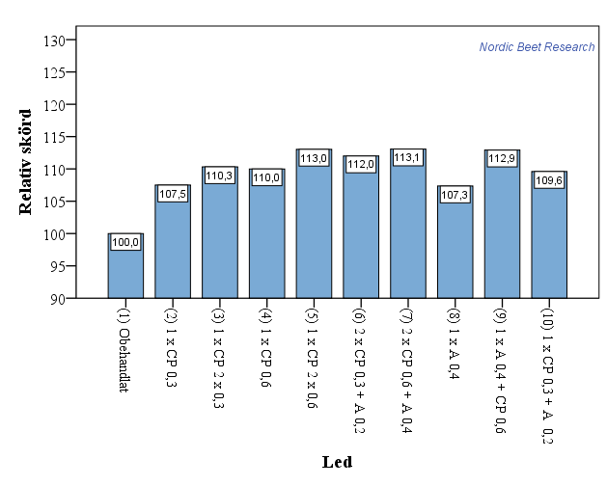

Skörd i relativtal (platsvis)
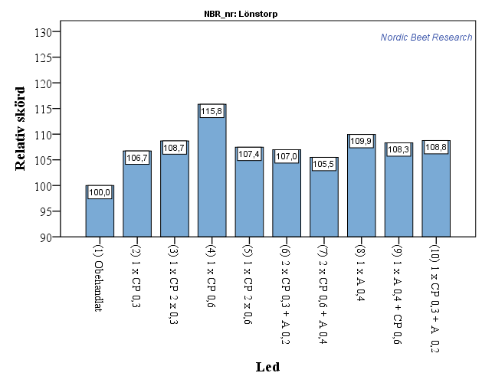

Kommentar: En upprepning på led 4 föll bort i provtvätten. Ett av de resterande värdena är betydligt högre än de andra. Dock ej så pass att det kan klassas som en outlier och därmed strykas. Troligen visar resultatet något högre värde för led 4 än vad som kan förväntas.

 | Plats | Första beh. | Andra beh. | Angrepp vid start
 | Lönnstorp | 2015-08-08 | 2015-08-29 | 3/100 Rost
 | Reslöv | 2015-07-31 | 2015-08-21 | 9/100 Rost
 | Björkhem | 2015-07-25 | 2015-08-15 | 15/100 Cerc.
 | Lovisero | 2015-07-31 | 2015-08-21 | 56/100 Rost
 | Granhill | 2015-08-07 | 2015-08-26 | 55/100 Rost

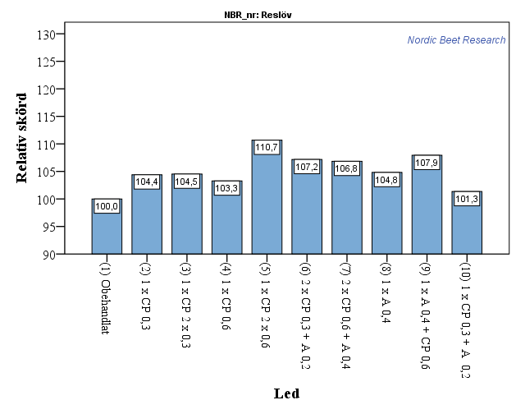

 | Plats | Första beh. | Andra beh. | Angrepp vid start
 | Lönnstorp | 2015-08-08 | 2015-08-29 | 3/100 Rost
 | Reslöv | 2015-07-31 | 2015-08-21 | 9/100 Rost
 | Björkhem | 2015-07-25 | 2015-08-15 | 15/100 Cerc.
 | Lovisero | 2015-07-31 | 2015-08-21 | 56/100 Rost
 | Granhill | 2015-08-07 | 2015-08-26 | 55/100 Rost

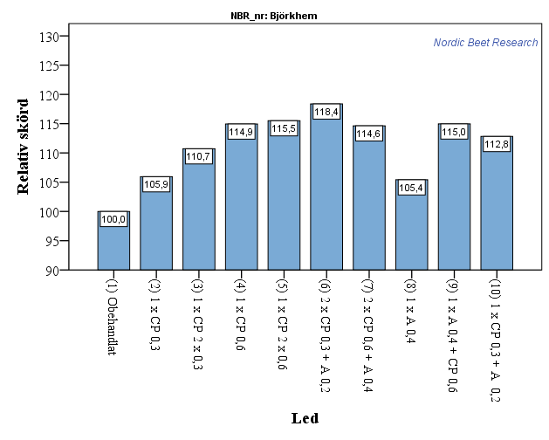

 | Plats | Första beh. | Andra beh. | Angrepp vid start
 | Lönnstorp | 2015-08-08 | 2015-08-29 | 3/100 Rost
 | Reslöv | 2015-07-31 | 2015-08-21 | 9/100 Rost
 | Björkhem | 2015-07-25 | 2015-08-15 | 15/100 Cerc.
 | Lovisero | 2015-07-31 | 2015-08-21 | 56/100 Rost
 | Granhill | 2015-08-07 | 2015-08-26 | 55/100 Rost

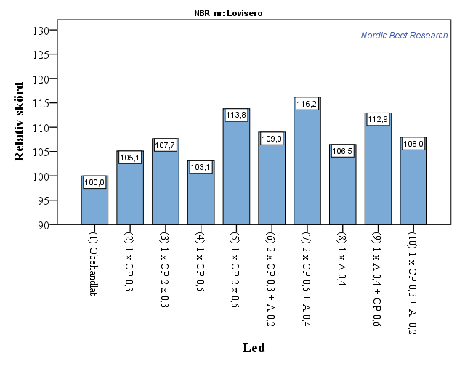

 | Plats | Första beh. | Andra beh. | Angrepp vid start
 | Lönnstorp | 2015-08-08 | 2015-08-29 | 3/100 Rost
 | Reslöv | 2015-07-31 | 2015-08-21 | 9/100 Rost
 | Björkhem | 2015-07-25 | 2015-08-15 | 15/100 Cerc.
 | Lovisero | 2015-07-31 | 2015-08-21 | 56/100 Rost
 | Granhill | 2015-08-07 | 2015-08-26 | 55/100 Rost

Kommentar: Lovisero och granhill visar entydiga resultat som skiljer sig lite från övriga platser. Det kan ev. bero på att första bekämpningen sattes in för sent. ca 50 blad av 100 hade något angrepp av rost vid första bekämpningstillfället på dessa platser. I dessa fall tycks två halvdoser med Comet vara bättre än en heldos (se led 3 och 4).
Svårt att förklara varför 2 halvdoser CP skulle vara bättre än två fulldoser på Granhill och Lönnstorp, möjligen har den något senare behandlingen lett till skördeförluster vid högre doser. Heldos tillför kanske inte så mycket jämfört med halvdos vid senare körning??

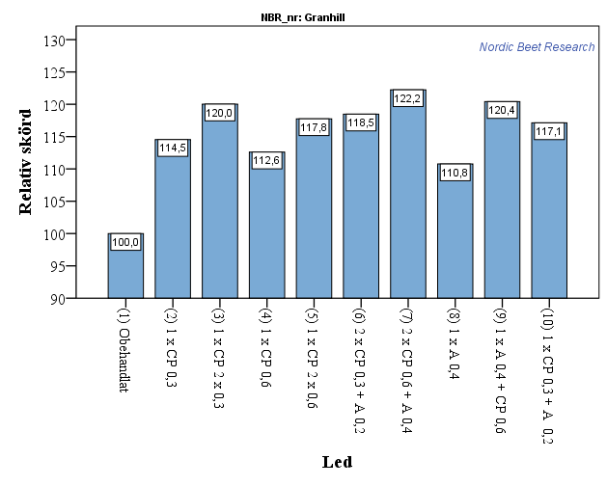

 | Plats | Första beh. | Andra beh. | Angrepp vid start | Mjöldagg | Rost | Ramularia | Cerc. | Skördedatum
 | Lönnstorp | 2015-08-08 | 2015-08-29 | 3/100 Rost | 4 | 27 | 5 | 11 | 2015-11-10
 | Reslöv | 2015-07-31 | 2015-08-21 | 9/100 Rost | 17 | 46 | 5 | 10 | 2015-11-10
 | Björkhem | 2015-07-25 | 2015-08-15 | 15/100 Cerc. | 30 | 51 | 1 | 0 | 2015-11-04
 | Lovisero | 2015-07-31 | 2015-08-21 | 56/100 Rost | 36 | 23 | 32 | 5 | 2015-11-13
 | Granhill | 2015-08-07 | 2015-08-26 | 55/100 Rost | 22 | 42 | 8 | 3 | 2015-11-11

Resultattabell skörd
Reslöv 2014 sockerhalt
Reslöv 2014
Lönnstorp | CP = Comet Pro; A = Armure
 | TI |  | TII
treatm | Product | Dose | Product | Dose | Skörd | Sockerhalt | Sockerskörd | renhet | Blåtal
1 | - | - | - | - | 106.2 | 17.3 | 17.7 | 84.1 | 12.8
2 | CP | 0.3 | - | - | 111.5 | 17.6 | 18.9 | 83.4 | 11.3
3 | CP | 0.3 | CP | 0.3 | 113.0 | 17.7 | 19.3 | 83.8 | 9.5
4 | CP | 0.6 | - | - | 120.6 | 17.6 | 20.5 | 84.4 | 12.0
5 | CP | 0.6 | CP | 0.6 | 111.7 | 17.7 | 19.1 | 83.0 | 10.3
6 | CP + A | 0,3+0,2 | CP + A | 0,3+0,2 | 112.9 | 17.4 | 19.0 | 84.6 | 9.8
7 | CP + A | 0,6+0,4 | CP + A | 0,6+0,4 | 111.7 | 17.4 | 18.7 | 84.1 | 10.3
8 | A | 0.4 | - | - | 114.7 | 17.6 | 19.4 | 85.4 | 12.7
9 | A | 0.4 | CP | 0.6 | 114.6 | 17.4 | 19.2 | 83.1 | 10.8
10 | CP+A | 0,3 + 0,2 | - | - | 113.0 | 17.7 | 19.3 | 85.5 | 10.8
RSQ |  |  |  |  | 65.2 | 26.3 | 56.3 | 28.5 | 35.9
CV |  |  |  |  | 3.4 | 1.9 | 4.2 | 1.9 | 16.2
LSD |  |  |  |  | 5.6 | 0.5 | 1.2 | 2.3 | 2.6
PROB |  |  |  |  | 0.0161 | 0.6264 | 0.0327 | 0.4319 | 0.1963

Lovisero 2014 sockerhalt
 | CP = Comet Pro; A = Armure
 | TI |  | TII
Reslöv | Product | Dose | Product | Dose | Skörd | Sockerhalt | Sockerskörd | renhet | Blåtal
1 | - | - | - | - | 90.3 | 16.5 | 14.4 | 90.9 | 20.5
2 | CP | 0.3 | - | - | 93.3 | 16.6 | 14.9 | 92.0 | 20.8
3 | CP | 0.3 | CP | 0.3 | 94.1 | 16.6 | 15.0 | 90.9 | 18.5
4 | CP | 0.6 | - | - | 92.6 | 16.7 | 14.9 | 90.4 | 16.9
5 | CP | 0.6 | CP | 0.6 | 98.5 | 16.8 | 15.9 | 91.6 | 17.3
6 | CP + A | 0,3+0,2 | CP + A | 0,3+0,2 | 94.8 | 16.8 | 15.4 | 91.4 | 17.0
7 | CP + A | 0,6+0,4 | CP + A | 0,6+0,4 | 93.5 | 17.0 | 15.3 | 91.8 | 13.0
8 | A | 0.4 | - | - | 93.7 | 16.7 | 15.1 | 91.7 | 20.3
9 | A | 0.4 | CP | 0.6 | 96.4 | 16.7 | 15.5 | 91.4 | 18.3
10 | CP+A | 0,3 + 0,2 | - | - | 90.1 | 16.8 | 14.6 | 91.7 | 17.0
RSQ |  |  |  |  | 56.1 | 55.8 | 60.1 | 38.9 | 68.3
CV |  |  |  |  | 3.1 | 1.0 | 3.2 | 0.9 | 10.3
LSD |  |  |  |  | 4.3 | 0.2 | 0.7 | 1.2 | 2.7
PROB |  |  |  |  | 0.0155 | 0.0109 | 0.0072 | 0.3723 | 0.0002

Granhill 2014 sockerhalt
Lovisero 2014
 | CP = Comet Pro; A = Armure
 | TI |  | TII
Lovisero | Product | Dose | Product | Dose | Skörd | Sockerhalt | Sockerskörd | renhet | Blåtal
1 | - | - | - | - | 103.8 | 16.0 | 16.0 | 84.5 | 18.0
2 | CP | 0.3 | - | - | 107.0 | 16.3 | 16.8 | 83.4 | 15.0
3 | CP | 0.3 | CP | 0.3 | 106.8 | 16.7 | 17.2 | 85.8 | 13.3
4 | CP | 0.6 | - | - | 105.5 | 16.2 | 16.5 | 83.3 | 14.3
5 | CP | 0.6 | CP | 0.6 | 113.0 | 16.7 | 18.2 | 85.1 | 13.8
6 | CP + A | 0,3+0,2 | CP + A | 0,3+0,2 | 109.1 | 16.6 | 17.4 | 83.0 | 11.8
7 | CP + A | 0,6+0,4 | CP + A | 0,6+0,4 | 115.1 | 16.8 | 18.6 | 83.2 | 14.0
8 | A | 0.4 | - | - | 108.2 | 16.3 | 17.0 | 84.8 | 14.3
9 | A | 0.4 | CP | 0.6 | 113.0 | 16.6 | 18.1 | 84.7 | 15.3
10 | CP+A | 0,3 + 0,2 | - | - | 110.0 | 16.3 | 17.3 | 83.2 | 15.3
RSQ |  |  |  |  | 49.4 | 58.2 | 61.4 | 37.4 | 44.6
CV |  |  |  |  | 4.4 | 1.5 | 4.6 | 2.3 | 15.1
LSD |  |  |  |  | 7.0 | 0.4 | 1.1 | 2.8 | 3.2
PROB |  |  |  |  | 0.0464 | 0.0021 | 0.0021 | 0.4369 | 0.0538

5 trials Skåne 2014 SY
 | CP = Comet Pro; A = Armure
 | TI |  | TII
Björkhem | Product | Dose | Product | Dose | Skörd | Sockerhalt | Sockerskörd | renhet | Blåtal
1 | - | - | - | - | 113.1 | 16.2 | 17.6 | 92.5 | 14.5
2 | CP | 0.3 | - | - | 113.3 | 16.5 | 18.0 | 92.4 | 11.8
3 | CP | 0.3 | CP | 0.3 | 118.8 | 16.4 | 18.8 | 92.3 | 14.3
4 | CP | 0.6 | - | - | 123.3 | 16.4 | 19.5 | 92.2 | 14.8
5 | CP | 0.6 | CP | 0.6 | 127.1 | 16.0 | 19.6 | 92.4 | 14.5
6 | CP + A | 0,3+0,2 | CP + A | 0,3+0,2 | 125.9 | 16.6 | 20.1 | 91.7 | 14.0
7 | CP + A | 0,6+0,4 | CP + A | 0,6+0,4 | 120.4 | 16.8 | 19.5 | 92.4 | 14.3
8 | A | 0.4 | - | - | 113.3 | 16.4 | 17.9 | 92.2 | 14.5
9 | A | 0.4 | CP | 0.6 | 120.9 | 16.8 | 19.5 | 92.4 | 14.3
10 | CP+A | 0,3 + 0,2 | - | - | 121.4 | 16.4 | 19.2 | 92.4 | 16.0
RSQ |  |  |  |  | 40.7 | 34.7 | 44.7 | 35.0 | 23.1
CV |  |  |  |  | 6.0 | 2.5 | 5.9 | 0.5 | 22.3
LSD |  |  |  |  | 10.4 | 0.6 | 1.6 | 0.6 | 4.6
PROB |  |  |  |  | 0.0740 | 0.3127 | 0.0430 | 0.3486 | 0.9072

5 frsk SE 2014 sockerhalt
Granhill 2014
 | CP = Comet Pro; A = Armure
 | TI |  | TII
Granhill | Product | Dose | Product | Dose | Skörd | Sockerhalt | Sockerskörd | renhet | Blåtal
1 | - | - | - | - | 110.7 | 16.5 | 17.6 | 89.3 | 17.5
2 | CP | 0.3 | - | - | 127.6 | 16.4 | 20.2 | 94.7 | 15.3
3 | CP | 0.3 | CP | 0.3 | 126.6 | 17.3 | 21.2 | 94.6 | 13.5
4 | CP | 0.6 | - | - | 121.5 | 17.0 | 19.9 | 94.2 | 14.0
5 | CP | 0.6 | CP | 0.6 | 126.3 | 17.1 | 20.8 | 94.2 | 13.0
6 | CP + A | 0,3+0,2 | CP + A | 0,3+0,2 | 126.4 | 17.1 | 20.9 | 94.0 | 14.0
7 | CP + A | 0,6+0,4 | CP + A | 0,6+0,4 | 130.5 | 17.1 | 21.6 | 94.5 | 13.0
8 | A | 0.4 | - | - | 122.5 | 16.6 | 19.5 | 93.7 | 15.5
9 | A | 0.4 | CP | 0.6 | 125.0 | 17.6 | 21.2 | 93.5 | 12.3
10 | CP+A | 0,3 + 0,2 | - | - | 123.7 | 17.3 | 20.7 | 93.2 | 12.8
RSQ |  |  |  |  | 61.6 | 62.0 | 72.6 | 36.4 | 36.0
CV |  |  |  |  | 4.3 | 2.5 | 4.5 | 2.8 | 21.2
LSD |  |  |  |  | 7.7 | 0.6 | 1.3 | 3.7 | 4.3
PROB |  |  |  |  | 0.0022 | 0.0064 | 0.0001 | 0.1933 | 0.3672

5 försök Skåne 2014 sockerskörd
 | CP = Comet Pro; A = Armure
 | TI |  | TII
5 frsk | Product | Dose | Product | Dose | Skörd | Sockerhalt | Sockerskörd | renhet | Blåtal
1 | - | - | - | - | 104.8 | 16.51 | 16.7 | 88.2 | 16.7 |  | 100
2 | CP | 0.3 | - | - | 110.6 | 16.69 | 17.8 | 89.1 | 14.7 | 1.10 | 107 | 5.74
3 | CP | 0.3 | CP | 0.3 | 111.9 | 16.96 | 18.3 | 89.5 | 13.8 | 1.62 | 110 | 7.04 | Obehandlat
4 | CP | 0.6 | - | - | 112.4 | 16.79 | 18.2 | 88.9 | 14.4 | 1.52 | 109 | 7.59 | Comet Pro | 1 x 0,25N
5 | CP | 0.6 | CP | 0.6 | 115.3 | 16.86 | 18.7 | 89.3 | 13.8 | 2.04 | 112 | 10.50 | Comet Pro | 2 x 0,25N
6 | CP + A | 0,3+0,2 | CP + A | 0,3+0,2 | 113.8 | 16.92 | 18.6 | 88.9 | 13.3 | 1.89 | 111 | 9.01 | Comet Pro | 1 x 0,5N
7 | CP + A | 0,6+0,4 | CP + A | 0,6+0,4 | 114.2 | 17.02 | 18.7 | 89.2 | 12.9 | 2.06 | 112 | 9.43 | Comet Pro | 2 x 0,5N
8 | A | 0.4 | - | - | 110.4 | 16.70 | 17.8 | 89.5 | 15.4 | 1.09 |  | 5.56
9 | A | 0.4 | CP | 0.6 | 114.0 | 17.02 | 18.7 | 89.0 | 14.2 | 2.04 |  | 9.19
10 | CP+A | 0,3 + 0,2 | - | - | 111.7 | 16.90 | 18.2 | 89.2 | 14.4 | 1.51 |  | 6.85
RSQ |  |  |  |  | 80.5 | 59.9 | 81.1 | 86.1 | 49.7
CV |  |  |  |  | 4.9 | 2.2 | 5.2 | 1.9 | 17.5
LSD |  |  |  |  | 3.4 | 0.23 | 0.6 | 1.1 | 1.6
PROB |  |  |  |  | 0.0000 | 0.0002 | 0.0000 | 0.5785 | 0.0003

5 försök Skåne 2014 rotskörd sockerbetor
5 frsk SE 2014 sockerhalt
 | - | 5.5
 | CP | 6.7
 | CP | 7.2
 | CP | 10.0
 | CP
 | CP + A
 | CP + A
 | A
 | A
 | CP+A

5 försök Skåne 2014 Sockerskörd

 | CP = Comet Pro; A = Armure
 | TI |  | TII
 | Product | Dose | Product | Dose | Skörd | Sockerhalt | Sockerskörd | renhet | Blåtal
 | - | - | - | - | 104.8 | 16.51 | 16.7 | 88.2 | 16.7
 | Armure | 0.4 | - | - | 110.4 | 16.70 | 17.8 | 89.5 | 15.4
 | Comet pro | 0.3 | - | - | 110.6 | 16.69 | 17.8 | 89.1 | 14.7
 | CP+A | 0,3 + 0,2 | - | - | 111.7 | 16.90 | 18.2 | 89.2 | 14.4
 | CP | 0.6 | - | - | 112.4 | 16.79 | 18.2 | 88.9 | 14.4
 | CP | 0.3 | CP | 0.3 | 111.9 | 16.96 | 18.3 | 89.5 | 13.8
 | CP + A | 0,3+0,2 | CP + A | 0,3+0,2 | 113.8 | 16.92 | 18.6 | 88.9 | 13.3
 | T1: A T2: CP | 0,4 + 0,6 | CP | 0.6 | 114.0 | 17.02 | 18.7 | 89.0 | 14.2
 | CP | 0.6 | CP | 0.6 | 115.3 | 16.86 | 18.7 | 89.3 | 13.8
 | CP + A | 0,6+0,4 | CP + A | 0,6+0,4 | 114.2 | 17.02 | 18.7 | 89.2 | 12.9
 |  |  |  |  | 80.5 | 59.9 | 81.1 | 86.1 | 49.7
 |  |  |  |  | 4.9 | 2.2 | 5.2 | 1.9 | 17.5
 |  |  |  |  | 3.4 | 0.23 | 0.6 | 1.1 | 1.6
 |  |  |  |  | 0.0000 | 0.0002 | 0.0000 | 0.5785 | 0.0003

1 | Obehandlat
8 | Armure | 0,5N | 1 | 0.4 | -
2 | Comet Pro | 0,25N | 1 | 0.3 | -
10 | Comet Pro+ Armure |  | 1 | 0,3 + 0,2 | -
4 | Comet Pro | 0,5N | 1 | 0.6 | -
3 | Comet Pro | 0,25N | 2 | 0.3 | 0.3
6 | Comet Pro + Armure | 0,25N+0,25N | 2 | 0,3+0,2 | 0,3+0,2
9 | Alternera Armure/Comet pro | 0,5N Armure, 0,5N Comet pro | 2 | T1: 0,4 Armure, | T2: 0,6 Comet p.
5 | Comet Pro | 0,5N | 2 | 0.6 | 0.6
7 | Comet Pro + Armure | 0,5N+0,5N | 2 | 0,6+0,4 | 0,6+0,4

